Шапка
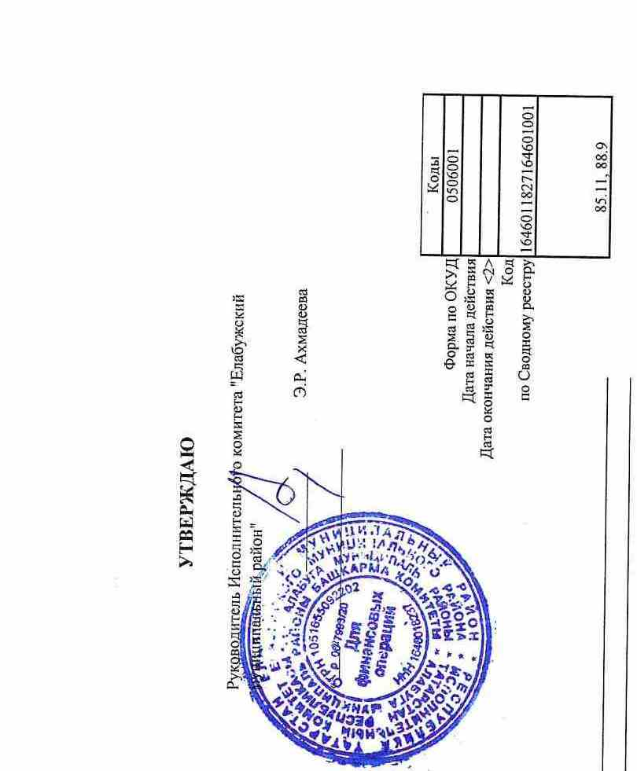

 |  |  |  |  |  |  |  |  |  | УТВЕРЖДАЮ
 |  |  |  |  |  |  |  |  | Руководитель Исполнительного комитета "Елабужский муниципальный район"

 |  |  |  |  |  |  |  |  |  | _______________ | Э.Р. Ахмадеева

 |  |  |  |  |  |  |  |  | « _____» ____________________________

 |  |  | МУНИЦИПАЛЬНОЕ ЗАДАНИЕ №1
 |  | на | 2024 | год и плановый период | 2025 | и | 2026 | годов |  |  |  |  | Коды
 |  |  |  |  |  |  |  |  |  |  |  | Форма по ОКУД | 0506001
 |  |  |  |  |  |  |  |  |  |  |  | Дата начала действия
 |  |  |  |  |  |  |  |  |  |  |  | Дата окончания действия <2>
 |  |  |  |  |  |  |  |  |  |  |  | Код | 1646011827164601001
 |  |  |  |  |  |  |  |  |  |  |  | по Сводному реестру
 |  |  |  |  |  |  |  |  |  |  |  |  | 85.11, 88.9

Наименование муниципального учреждения | МБДОУ детсий сад № 34 'Радуга' комбинированнорго вида ЕМР РТ

Виды деятельности муниципального учреждения
 | Дошкольное образование
Вид муниципального учреждения | Бюджетное

